NYC
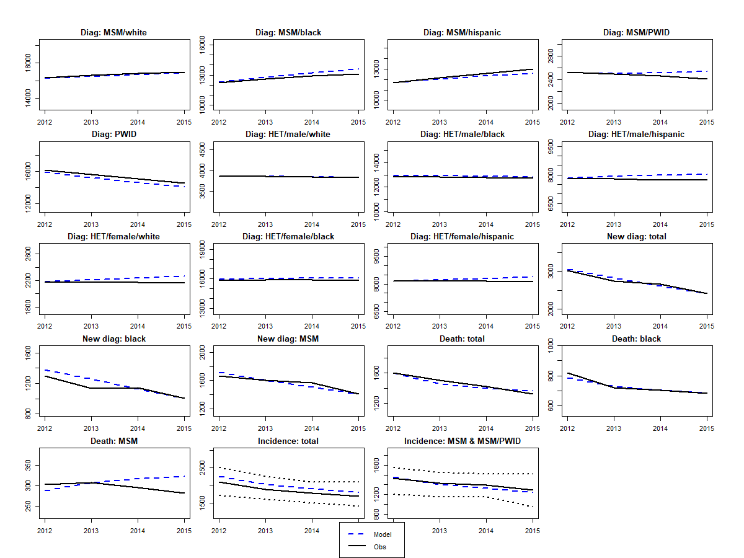
par | gender | ethnicity | risk | sexual.intensity | cd4 | pe | lower | upper | dist | no.par | par1 | par2 | par3 | dist_fit | original | x
d | na | na | na | na | na | 30 | 15 | 60 | pert | 2 | 2.938 | 4.617 | na | Beta4 (2.94, 4.62, 15, 60) | 30 | 15.90306975
delta_sex | na | na | na | na | na | 0.91 | 0.79 | 0.96 | 1-lognormal | 2 | -2.408 | 0.423 | na | 1 - lognormal (-2.408, 0.423^2) | 0.91 | 0.95197174414
epsilonS | na | na | na | na | na | 0.68 | 0.59 | 0.76 | 1-lognormal | 2 | -1.139 | 0.137 | na | 1-lognormal (-1.139, 0.137^2) | 0.68 | 0.74446697011
kappa_M | na | na | na | na | na | 0.705 | 0.582 | 0.792 | 1-lognormal | 2 | -1.221 | 0.178 | na | 1 - lognormal (-1.221, 0.178^2) | 0.705 | 0.67417618354
mor_I2 | na | na | na | na | na | 0.0006 | 0.0003 | 0.0047 | pert | 2 | 1.126 | 4.024 | na | Beta 4 (1.126, 4.024) | 0.0006 | 0.00030751192171
mor_I3 | na | na | na | na | na | 0.0072 | 0.0038 | 0.0128 | pert | 2 | 3.210 | 4.529 | na | Beta4 (3.21, 4.529) | 0.0072 | 0.0039406112085
pwid_mor2 | na | na | na | na | na | 1.59 | 1.18 | 6.1 | pert | 2 | 1.160 | 4.062 | na | Beta4 (1.16, 4.062, 1.18, 6.1) | 1.59 | 3.6864701168
pwid_mor3 | na | na | na | na | na | 1.59 | 1.18 | 6.1 | pert | 2 | 1.160 | 4.062 | na | Beta4 (1.16, 4.062, 1.18, 6.1) | 1.59 | 5.4087966839
noG | f | w | het | high | na | 0.581 | 0.402 | 0.760 | gamma | 2 | 40.374 | 0.014 | na | Gamma (40.3739, 0.0144) | 0.581 | 0.40348736803
nsG | m | w | msm | high | na | 0.907 | 0.20333333333 | 2.083 | pert | 2 | 3.23 | 4.522 | na | Beta4 (3.226, 4.522, 0.203, 2.083) | 0.907 | 0.3729554343
nsG | m | b | msm | high | na | 0.603 | 0.29416666667 | 1.495 | pert | 2 | 2.38 | 4.671 | na | Beta4 (2.385, 4.671, 0.294, 1.495) | 0.603 | 1.4303014425
nsG | m | h | msm | high | na | 0.817 | 0.2075 | 1.667 | pert | 2 | 3.51 | 4.380 | na | Beta4 (3.511, 4.38, 0.208, 1.667) | 0.817 | 0.50508050361
nsG | m | b | msm | low | na | 0.213 | 0.13166666667 | 0.294 | gamma | 2 | 26.484 | 0.008 | na | Gamma (26.4840, 0.0081) | 0.213 | 0.18385021198
s.multi | na | na | na | na | na | 0.5 | 0.1 | 0.9 | pert | 2 | 4 | 4 | na | Beta4(4, 4, 0.1, 0.9) | 0.5 | 0.78126036253
psi.slope | na | na | na | na | na | 0.05 | 0.000 | 0.100 | uni | 2 | 0 | 0.1 | na | Uniform (0, 0.1) | 0.05 | 0.099594594896
sigmaO.FM | na | na | na | na | 1 | 0.015 | 0.005 | 0.07 | pert | 4 | 1.64 | 4.45 | na | Beta4 (1.64, 4.45, 0.005, 0.07) | 0.015 | 0.0098065468541
sigmaO.MF | na | na | na | na | 1 | 0.03 | 0.02 | 0.07 | pert | 4 | 1.97 | 4.59 | na | Beta4 (1.97, 4.59, 0.02, 0.07) | 0.03 | 0.020356063944
sigmaS | na | na | na | na | 1 | 0.045 | 0.025 | 0.1 | pert | 4 | 2.46 | 4.67 | na | Beta4 (2.46, 4.76, 0.025, 0.1) | 0.045 | 0.025226660764
sigmaS | na | na | na | na | 2 | 0.065 | 0.025 | 0.1 | pert | 4 | 4.17 | 3.81 | na | Beta4 (4.17, 3.81, 0.025, 0.1) | 0.065 | 0.099975224737
sigmaS | na | na | na | na | 3 | 0.125 | 0.05 | 0.2 | pert | 4 | 4 | 4 | na | Beta4 (4, 4, 0.05, 0.2) | 0.125 | 0.17223924439
theta.ai | na | na | na | na | na | 0.588235294 | 0.14705882353 | 1 | 1/pert | 2 | 1.41 | 4.29 | na | 1/beta4(1.408, 4.290, 1, 6.8) | 0.588235294 | 0.633576071
trans.acute | na | na | na | na | na | 5.3 | 0.79 | 10 | pert | 2 | 3.94 | 4.05 | na | beta4(3.944, 4.054, 0.79, 10) | 5.3 | 9.5828518902
uis | m | b | msm | high | na | 0.466 | 0.351 | 0.580 | beta | 2 | 33.53 | 38.47 | na | Beta (34, 38) | 0.466 | 0.51493897874
uis | m | b | msm | low | na | 0.574 | 0.230 | 0.919 | beta | 2 | 3.98 | 2.95 | na | Beta (4, 3) | 0.574 | 0.72907131197
uis | m | h | msm | high | na | 0.289 | 0.211 | 0.368 | beta | 2 | 36.71 | 90.29 | na | Beta (37, 90) | 0.289 | 0.28855175654
uis | m | h | msm | low | na | 0.642 | 0.396 | 0.888 | beta | 2 | 8.73 | 4.87 | na | Beta (9, 5) | 0.642 | 0.65601222543
uis | m | w | msm | high | na | 0.466 | 0.418 | 0.513 | beta | 2 | 197.53 | 226.47 | na | Beta (198, 226) | 0.466 | 0.47283553338
p1 | m | b | pwid | na | na | 0.56 | 0.226 | 0.848 | beta | 2 | 3.36 | 2.64 | na | Beta (3, 3) | 0.56 | 0.22561486577

LA
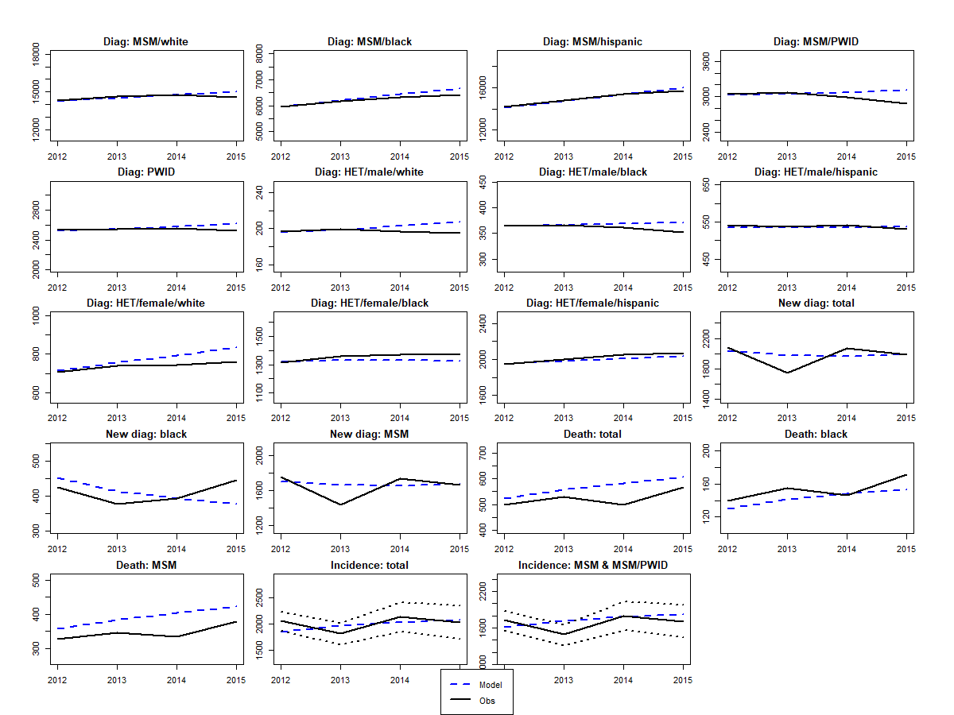
par | gender | ethnicity | risk | sexual.intensity | cd4 | pe | lower | upper | dist | no.par | par1 | par2 | par3 | dist_fit | orginal | x
d | na | na | na | na | na | 30 | 15 | 60 | pert | 2 | 2.938272 | 4.617284 | na | Beta4 (2.94, 4.62, 15, 60) | 30 | 52.243651157
delta_sex | na | na | na | na | na | 0.91 | 0.79 | 0.96 | 1-lognormal | 2 | -2.4079456087 | 0.42301736648 | na | 1 - lognormal (-2.408, 0.423^2) | 0.91 | 0.93731665399
epsilonS | na | na | na | na | na | 0.68 | 0.59 | 0.76 | 1-lognormal | 2 | -1.1394342832 | 0.13661179499 | na | 1-lognormal (-1.139, 0.137^2) | 0.68 | 0.72548551271
kappa_H | na | na | na | na | na | 0.80 | 0.57 | 0.91 | 1-lognormal | 2 | -1.61 | 0.403 | na | 1-lognormal (-1.61, 0.403^2) | 0.80 | 0.90993738531
kappa_M | na | na | na | na | na | 0.71 | 0.582 | 0.792 | 1-lognormal | 2 | -1.2207799226 | 0.178 | na | 1 - lognormal (-1.221, 0.178^2) | 0.71 | 0.61846721853
mor_I2 | na | na | na | na | na | 0.0006 | 0.0003 | 0.0047 | pert | 2 | 1.126 | 4.024 | na | Beta 4 (1.126, 4.024) | 0.0006 | 0.00030753543822
mor_I3 | na | na | na | na | na | 0.0072 | 0.0038 | 0.0128 | pert | 2 | 3.210 | 4.529 | na | Beta4 (3.21, 4.529) | 0.0072 | 0.0038039986774
pwid_mor2 | na | na | na | na | na | 1.59 | 1.18 | 6.1 | pert | 2 | 1.160 | 4.062 | na | Beta4 (1.16, 4.062, 1.18, 6.1) | 1.59 | 1.3706530983
pwid_mor3 | na | na | na | na | na | 1.59 | 1.18 | 6.1 | pert | 2 | 1.160 | 4.062 | na | Beta4 (0, 0, 2, 1.16) | 1.59 | 1.1919897255
noG | f | h | het | high | na | 0.626 | 0.485 | 0.767 | gamma | 2 | 75.861007724 | 0.008 | na | Gamma (75.861, 0.008) | 0.626 | 0.75605653222
noG | m | b | het | high | na | 0.814 | 0.486 | 1.143 | gamma | 2 | 23.6216 | 0.0345 | na | Gamma (23.622, 0.034) | 0.814 | 1.0472257233
noG.pwid | na | na | na | na | na | 0.4 | 0.1 | 2 | uni | 2 | 0.1 | 2 | na | uniform (0.1, 2) | 0.4 | 0.81793170569
nsG | m | b | msm | high | na | 0.633 | 0.294 | 1.524 | pert | 2 | 2.522 | 4.673404 | na | Beta4 (2.522, 4.673, 0.294, 1.524) | 0.633 | 1.5229540929
nsG | m | h | msm | high | na | 0.725 | 0.208 | 1.449 | pert | 2 | 3.505 | 4.383558 | na | Beta4 (3.505, 4.384, 0.208, 1.449) | 0.725 | 0.45575227356
nsG | m | w | msm | high | na | 0.857 | 0.203 | 1.868 | pert | 2 | 3.348 | 4.467138 | na | Beta4 (3.348, 4.467, 0.203, 1.868) | 0.857 | 0.26464213495
nsG | m | b | msm | low | na | 0.213 | 0.132 | 0.294 | gamma | 2 | 26.48395504 | 0.01 | na | Gamma (26.4840, 0.0081) | 0.213 | 0.29264885931
s.multi | na | na | na | na | na | 0.500 | 0.100 | 0.900 | pert | 2 | 4.00 | 4 | na | Beta4(4, 4, 0.1, 0.9) | 0.500 | 0.6930385743
sigmaO.FM | na | na | na | na | 1 | 0.015 | 0.005 | 0.07 | pert | 4 | 1.637688 | 4.445152 | na | Beta4 (1.64, 4.45, 0.005, 0.07) | 0.015 | 0.0050082547329
sigmaO.MF | na | na | na | na | 1 | 0.03 | 0.02 | 0.07 | pert | 4 | 1.968 | 4.592 | na | Beta4 (1.97, 4.59, 0.02, 0.07) | 0.03 | 0.039289158353
sigmaS | na | na | na | na | 1 | 0.045 | 0.025 | 0.1 | pert | 4 | 2.455506 | 4.673383 | na | Beta4 (2.46, 4.76, 0.025, 0.1) | 0.045 | 0.035719666565
sigmaS | na | na | na | na | 2 | 0.0650 | 0.025 | 0.1 | pert | 4 | 4.168494 | 3.813728 | na | Beta4 (4.17, 3.81, 0.025, 0.1) | 0.0650 | 0.097552731873
sigmaS | na | na | na | na | 3 | 0.1250 | 0.05 | 0.2 | pert | 4 | 4 | 4 | na | Beta4 (4, 4, 0.05, 0.2) | 0.1250 | 0.087520942223
theta.ai | na | na | na | na | na | 0.6 | 0.147 | 1 | 1/pert | 2 | 1.408121 | 4.289857 | na | 1/beta4(1.408, 4.290, 1, 6.8) | 0.6 | 0.14715724619
trans.acute | na | na | na | na | na | 5.30 | 0.79 | 10 | pert | 2 | 3.944148 | 4.05415 | na | beta4(3.944, 4.054, 0.79, 10) | 5.30 | 4.2650912622
uis | m | h | msm | low | na | 0.6421 | 0.396 | 0.888 | beta | 2 | 8.7288911374 | 4.8653950133 | na | Beta (9, 5) | 0.6421 | 0.77226421484
uis | m | b | msm | low | na | 0.5744 | 0.230 | 0.919 | beta | 2 | 3.9814905198 | 2.950 | na | Beta (4, 3) | 0.5744 | 0.89859815724
uis | m | w | msm | high | na | 0.36590909091 | 0.321 | 0.411 | beta | 2 | 160.63409091 | 278.366 | na | Beta (161, 278) | 0.36590909091 | 0.40899867982
psi.slope | na | na | na | na | na | 0.05 | 0 | 0.1 | uni | 2 | 0 | 0.1 | na | Uniform (0, 0.1) | 0.05 | 0.038395423235

ATL
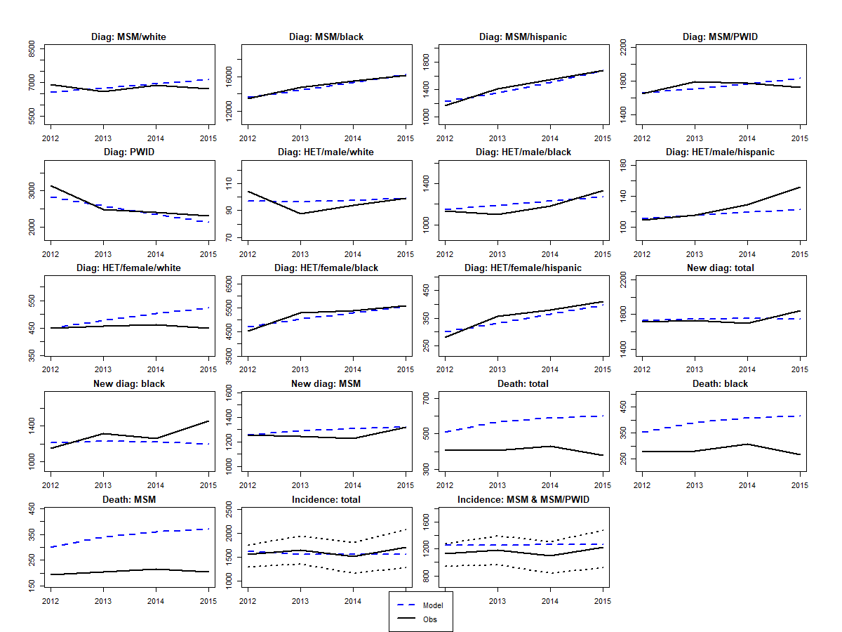
par | gender | ethnicity | risk | sexual.intensity | cd4 | pe | lower | upper | dist | no.par | par1 | par2 | par3 | dist_fit | original | x
ass.eO | na | b | na | high | na | 0.668 | 0.560 | 0.775 | beta | 2 | 48.397645232 | 24.094065808 | na | Beta (48, 24) | 0.668 | 0.77529970943
epsilonS | na | na | na | na | na | 0.68 | 0.590 | 0.76 | 1-lognormal | 2 | -1.1394342832 | 0.13661179499 | na | 1-lognormal (-1.139, 0.137^2) | 0.68 | 0.76
kappa_H | na | na | na | na | na | 0.8 | 0.570 | 0.91 | 1-lognormal | 2 | -1.61 | 0.403 | na | 1-lognormal (-1.61, 0.403^2) | 0.8 | 0.57000001802
kappa_M | na | na | na | na | na | 0.705 | 0.582 | 0.792 | 1-lognormal | 2 | -1.2207799226 | 0.178 | na | 1 - lognormal (-1.221, 0.178^2) | 0.705 | 0.792
mor_I2 | na | na | na | na | na | 0.0006 | 0.000 | 0.0047 | pert | 2 | 1.126 | 4.024 | na | Beta 4 (1.126, 4.024) | 0.0006 | 0.00030550887918
mor_I3 | na | na | na | na | na | 0.0072 | 0.004 | 0.0128 | pert | 2 | 3.210 | 4.529 | na | Beta4 (3.21, 4.529) | 0.0072 | 0.0037996536589
pwid_mor2 | na | na | na | na | na | 1.59 | 1.18 | 6.1 | pert | 2 | 1.160 | 4.061728 | na | Beta4 (1.16, 4.062, 1.18, 6.1) | 1.59 | 1.18
pwid_mor3 | na | na | na | na | na | 1.59 | 1.18 | 6.10 | pert | 2 | 1.160 | 4.061728 | na | Beta4 (1.16, 4.062, 1.18, 6.1) | 1.59 | 1.18
noG | m | b | het | high | na | 0.633 | 0.213 | 1.05 | gamma | 2 | 8.8402363337 | 0.072 | na | Gamma (8.84, 0.0716) | 0.633 | 1.05
noG | m | w | het | high | na | 0.670 | 0.549 | 0.79 | gamma | 2 | 121.302 | 0.006 | na | Gamma (121.302, 0.006) | 0.670 | 0.56
noG | m | w | msm | low | na | 0.022 | 0.0143 | 0.03 | gamma | 2 | 30.905513256 | 0.001 | na | Gamma (30.906, 0.00071) | 0.022 | 0.01
noG | m | b | msm | high | na | 0.079 | 0.0150 | 0.15 | pert | 2 | 3.882104 | 4.111 | na | Beta4 (3.882, 4.111, 0.015, 0.15) | 0.079 | 0.05
noG | f | b | het | high | na | 0.545 | 0.0750 | 1.02 | gamma | 2 | 5.129 | 0.106 | na | Gamma (5.129, 0.1063) | 0.545 | 1.02
noG | f | w | het | high | na | 0.657 | 0.5667 | 0.75 | gamma | 2 | 212.944 | 0.0030837563452 | na | Gamma (212.944, 0.003) | 0.657 | 0.57
noG.pwid | na | na | na | na | na | 0.40 | 0.10 | 2.00 | uni | 2 | 0.1 | 2 | na | uniform (0.1, 2) | 0.40 | 0.10
nsG | m | b | msm | high | na | 0.457 | 0.294 | 1.800 | pert | 2 | 1.32 | 4.220 | na | Beta4 (1.32, 4.22, 0.294, 1.8) | 0.457 | 1.800
nsG | m | w | msm | high | na | 0.802 | 0.203 | 1.797 | pert | 2 | 3.233654 | 4.52 | na | Beta4 (3.234, 4.519, 0.203, 1.797) | 0.802 | 0.203
nsG | m | h | msm | high | na | 0.720 | 0.208 | 1.667 | pert | 2 | 3.06 | 4.58 | na | Beta4 (3.063, 4.582, 0.208, 1.667) | 0.720 | 0.479
sigmaO.FM | na | na | na | na | 1 | 0.015 | 0.005 | 0.07 | pert | 4 | 1.637688 | 4.445152 | na | Beta4 (1.64, 4.45, 0.005, 0.07) | 0.015 | 0.0050085775193
sigmaO.FM | na | na | na | na | 2 | 0.025 | 0.005 | 0.07 | pert | 4 | 2.754362 | 4.654 | na | Beta4 (2.75, 4.65, 0.005, 0.07) | 0.025 | 0.021706287603
sigmaO.FM | na | na | na | na | 3 | 0.05 | 0.0125 | 0.14 | pert | 4 | 2.656 | 4.665853 | na | Beta4 (2.66, 4.67, 000125, 0.14) | 0.05 | 0.087098325961
sigmaO.MF | na | na | na | na | 1 | 0.03 | 0.02 | 0.07 | pert | 4 | 1.968 | 4.592 | na | Beta4 (1.97, 4.59, 0.02, 0.07) | 0.03 | 0.020143837176
sigmaO.MF | na | na | na | na | 2 | 0.05 | 0.02 | 0.07 | pert | 4 | 4.442667 | 3.397333 | na | Beta4 (4.44, 3.40, 0.02, 0.07) | 0.05 | 0.020000000086
sigmaO.MF | na | na | na | na | 3 | 0.1 | 0.05 | 0.14 | pert | 4 | 4.269776 | 3.680841 | na | Beta4 (4.27, 3.68, 0.05, 0.14) | 0.1 | 0.14
sigmaS | na | na | na | na | 1 | 0.045 | 0.025 | 0.1 | pert | 4 | 2.455506 | 4.673383 | na | Beta4 (2.46, 4.76, 0.025, 0.1) | 0.045 | 0.025000104172
sigmaS | na | na | na | na | 2 | 0.065 | 0.025 | 0.1 | pert | 4 | 4.168494 | 3.813728 | na | Beta4 (4.17, 3.81, 0.025, 0.1) | 0.065 | 0.045816193289
sigmaS | na | na | na | na | 3 | 0.125 | 0.05 | 0.2 | pert | 4 | 4 | 4 | na | Beta4 (4, 4, 0.05, 0.2) | 0.125 | 0.050000001862
tau | na | na | na | na | 1 | 0.003 | 0.0014 | 0.0092 | pert | 4 | 3.514281 | 0.7632898 | na | Beta4 (3.51, 0.76, 0.0092, 0.0014) | 0.003 | 0.003
theta.ai | na | na | na | na | na | 0.588235294 | 0.147 | 1 | 1/pert | 2 | 1.408121 | 4.289857 | na | 1/beta4(1.408, 4.290, 1, 6.8) | 0.588235294 | 1.000
trans.acute | na | na | na | na | na | 5.3 | 0.79 | 10 | pert | 2 | 3.944148 | 4.05415 | na | beta4(3.944, 4.054, 0.79, 10) | 5.3 | 9.9999999992
uio | m | w | het | high | na | 0.3149 | 0.1281 | 0.5017 | beta | 2 | 7.164343759 | 15.587 | na | Beta (7, 16) | 0.3149 | 0.48548886932
psi.slope | na | na | na | na | na | 0.05 | 0 | 0.1 | uni | 2 | 0 | 0.1 | na | Uniform (0, 0.1) | 0.05 | 0.10

BAL
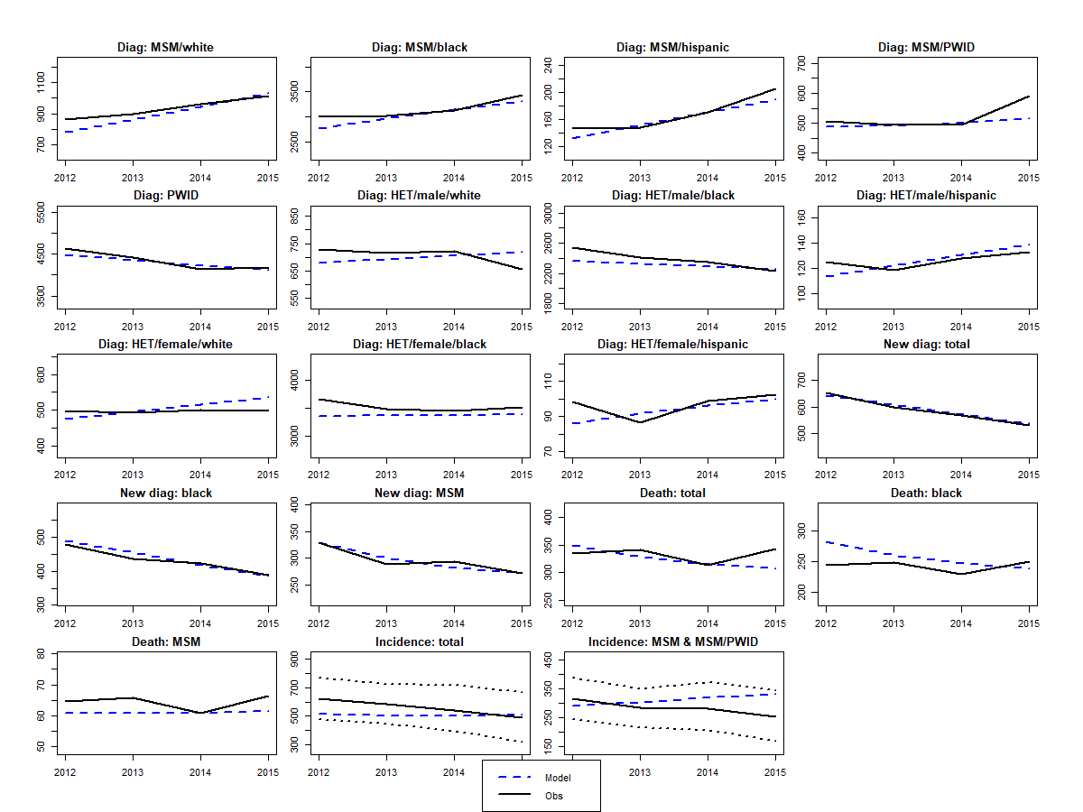
par | gender | ethnicity | risk | sexual.intensity | cd4 | pe | lower | upper | dist | no.par | par1 | par2 | par3 | dist_fit | orginal | x | X5
d | na | na | na | na | na | 30 | 15 | 60 | pert | 2 | 2.938 | 4.617 | na | Beta4 (2.94, 4.62, 15, 60) | 30 | 15.000000004
delta_I | na | na | na | na | na | 0.5 | 0.1 | 0.9 | pert | 4 | 4 | 4 | na | Beta4 (4, 4, 0.1, 0.9) | 0.5 | 0.85206296491
delta_sex | na | na | na | na | na | 0.91 | 0.79 | 0.96 | 1-lognormal | 2 | -2.4079456087 | 0.42301736648 | na | 1 - lognormal (-2.408, 0.423^2) | 0.91 | 0.95180280221
epsilonS | na | na | na | na | na | 0.68 | 0.59 | 0.76 | 1-lognormal | 2 | -1.139 | 0.13661179499 | na | 1-lognormal (-1.139, 0.137^2) | 0.68 | 0.7288805686
kappa_M | na | na | na | na | na | 0.705 | 0.582 | 0.792 | 1-lognormal | 2 | -1.221 | 0.17804677368 | na | 1 - lognormal (-1.221, 0.178^2) | 0.705 | 0.79152381477
mor_I2 | na | na | na | na | na | 0.0006 | 0.0003 | 0.0047 | pert | 2 | 1.126 | 4.024 | na | Beta 4 (1.126, 4.024) | 0.0006 | 0.003297198532
mor_I3 | na | na | na | na | na | 0.0072 | 0.0038 | 0.0128 | pert | 2 | 3.210 | 4.529 | na | Beta4 (3.21, 4.529) | 0.0072 | 0.0044089007333
pwid_mor2 | na | na | na | na | na | 1.59 | 1.18 | 6.1 | pert | 2 | 1.160 | 4.062 | na | Beta4 (1.16, 4.062, 1.18, 6.1) | 1.588 | 1.18
pwid_mor3 | na | na | na | na | na | 1.59 | 1.18 | 6.1 | pert | 2 | 1.160 | 4.062 | na | Beta4 (0, 0, 2, 1.16) | 1.588 | 1.1800006906
nsG | m | b | msm | high | na | 0.665 | 0.294 | 1.495 | pert | 2 | 3.475964 | 4.40 | na | Beta4 (3.476, 4.4, 0.294, 1.495) | 0.665 | 1.4946201203
nsG | m | b | msm | low | na | 0.213 | 0.132 | 0.294 | gamma | 2 | 26.48 | 0.01 | na | Gamma (26.4840, 0.0081) | 0.213 | 0.29416666667
nsG | m | h | msm | high | na | 0.932 | 0.208 | 1.667 | pert | 2 | 3.105654 | 4.57 | na | Beta4 (3.106, 4.568, 0.208, 1.667) | 0.932 | 0.35826811427
nsG | m | w | msm | high | na | 0.904 | 0.203 | 3.019 | pert | 2 | 2.550935 | 4.67 | na | Beta4 (2.551, 4.673, 0.203, 3.019) | 0.904 | 0.20333346053
nsG | m | w | msm | low | na | 0.174 | 0.144 | 0.203 | gamma | 2 | 133.15 | 0.00 | na | Gamma (133.1521, 0.0013) | 0.174 | 0.20333333333
s.multi | na | na | na | na | na | 0.5 | 0.1 | 0.9 | pert | 2 | 4 | 4 | na | Beta4(4, 4, 0.1, 0.9) | 0.5 | 9.00E-01
sigmaO.MF | na | na | na | na | 1 | 0.03 | 0.02 | 0.07 | pert | 4 | 1.968 | 4.592 | na | Beta4 (1.97, 4.59, 0.02, 0.07) | 0.03 | 0.02
sigmaS | na | na | na | na | 1 | 0.045 | 0.025 | 0.1 | pert | 4 | 2.455506 | 4.673383 | na | Beta4 (2.46, 4.76, 0.025, 0.1) | 0.045 | 0.027857979793
sigmaS | na | na | na | na | 2 | 0.065 | 0.025 | 0.1 | pert | 4 | 4.168494 | 3.813728 | na | Beta4 (4.17, 3.81, 0.025, 0.1) | 0.065 | 0.099999844016
sigmaS | na | na | na | na | 3 | 0.125 | 0.05 | 0.2 | pert | 4 | 4 | 4 | na | Beta4 (4, 4, 0.05, 0.2) | 0.125 | 0.05064828589
tau | na | na | na | na | 1 | 0.003 | 0.0014 | 0.0092 | pert | 4 | 3.514281 | 0.763 | na | Beta4 (3.51, 0.76, 0.0092, 0.0014) | 0.003 | 0.0091999971517
tau | na | na | na | na | 2 | 0.004 | 0.0014 | 0.0092 | pert | 4 | 2.938272 | 4.617284 | na | Beta4 (2.94, 4.62, 0.0014, 0.0092) | 0.004 | 0.0091404006173
tau | na | na | na | na | 3 | 0.006 | 0.0041 | 0.02 | pert | 4 | 1.400018 | 4.28346 | na | Beta4 (1.40, 4.28, 0.0041, 0.02) | 0.006 | 0.0041
theta.ai | na | na | na | na | na | 0.588 | 0.147 | 1 | 1/pert | 2 | 1.408121 | 4.289857 | na | 1/beta4(1.408, 4.290, 1, 6.8) | 0.588 | 0.99745886421
trans.acute | na | na | na | na | na | 5.3 | 0.79 | 10 | pert | 2 | 3.944148 | 4.05415 | na | beta4(3.944, 4.054, 0.79, 10) | 5.3 | 0.79004915169
uis | m | b | msm | low | na | 0.574 | 0.230 | 0.919 | beta | 2 | 3.9814905198 | 2.9500737556 | na | Beta (4, 3) | 0.574 | 0.78762641985
uis | m | w | msm | high | na | 0.435 | 0.350 | 0.519 | beta | 2 | 56.476 | 73.485 | na | Beta (56, 73) | 0.435 | 0.51918827939
uis | m | b | msm | high | na | 0.472 | 0.360 | 0.583 | beta | 2 | 35.925 | 40.254397225 | na | Beta (36, 40) | 0.472 | 0.36427054572
uis | m | h | msm | high | na | 0.379 | 0.250 | 0.508 | beta | 2 | 20.212370968 | 33.114928164 | na | Beta (20, 33) | 0.379 | 0.25496137234
psi.slope | na | na | na | na | na | 0.05 | 0 | 0.1 | uni | 2 | 0 | 0.1 | na | Uniform (0, 0.1) | 0.05 | 0
p1 | f | b | pwid | na | na | 0.610 | 0.273 | 0.867 | beta | 2 | 4.1036735679 | 2.6280337492 | na | Beta (4, 3) | 0.610 | 0.8665171

MIA
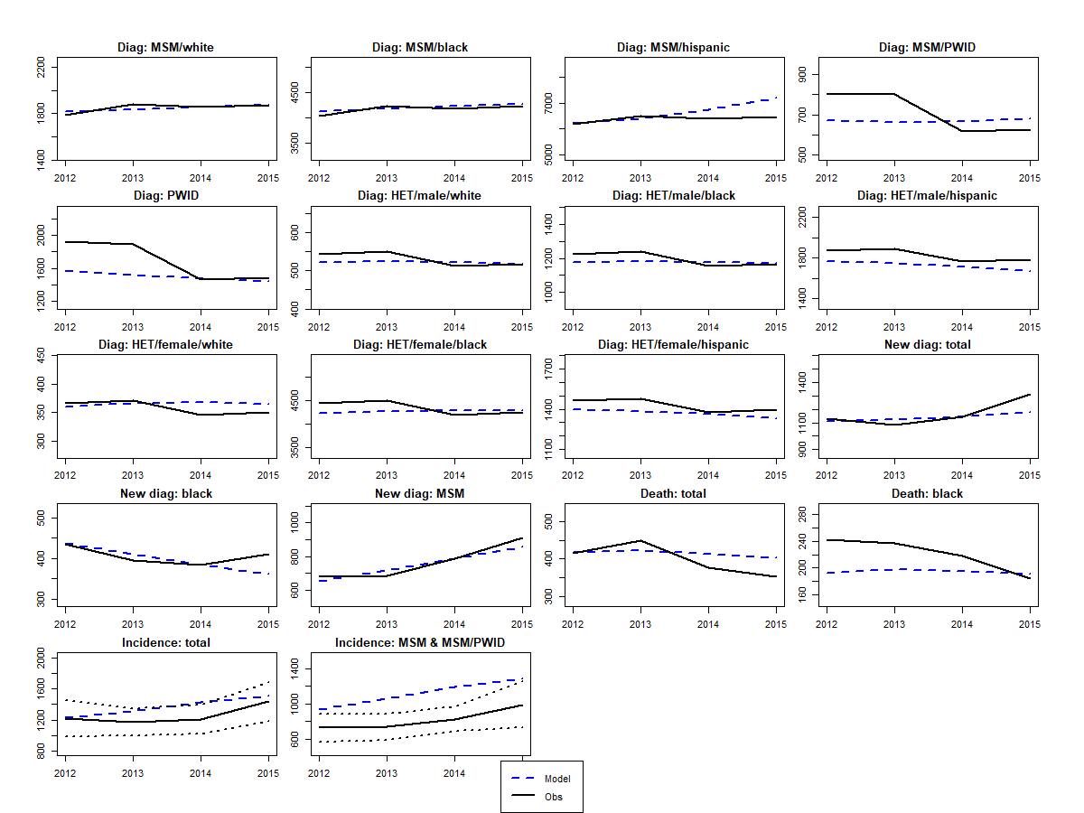
par | gender | ethnicity | risk | sexual.intensity | cd4 | pe | lower | upper | dist | no.par | par1 | par2 | par3 | dist_fit | original | x
delta_sex | na | na | na | na | na | 0.91 | 0.79 | 0.96 | 1-lognormal | 2 | -2.408 | 0.42301736648 | na | 1 - lognormal (-2.408, 0.423^2) | 0.91 | 0.90718902839
epsilonS | na | na | na | na | na | 0.68 | 0.59 | 0.76 | 1-lognormal | 2 | -1.139 | 0.13661179499 | na | 1-lognormal (-1.139, 0.137^2) | 0.68 | 0.75263294974
kappa_M | na | na | na | na | na | 0.705 | 0.582 | 0.792 | 1-lognormal | 2 | -1.2207799226 | 0.178 | na | 1 - lognormal (-1.221, 0.178^2) | 0.705 | 0.74404779291
mor_I2 | na | na | na | na | na | 0.0006392872 | 0.0003 | 0.0047 | pert | 2 | 1.126 | 4.023978 | na | Beta 4 (1.126, 4.024) | 0.0006392872 | 0.0006829119925
mor_I3 | na | na | na | na | na | 0.0071617316954 | 0.0038 | 0.0128 | pert | 2 | 3.210 | 4.529 | na | Beta4 (3.21, 4.529) | 0.0071617316954 | 0.0044284829415
pwid_mor2 | na | na | na | na | na | 1.5875061707 | 1.18 | 6.1 | pert | 2 | 1.160 | 4.062 | na | Beta4 (1.16, 4.062, 1.18, 6.1) | 1.5875061707 | 3.8195780602
pwid_mor3 | na | na | na | na | na | 1.5875061707 | 1.18 | 6.1 | pert | 2 | 1.160 | 4.062 | na | Beta4 (0, 0, 2, 1.16) | 1.5875061707 | 1.2261963237
noG | m | h | msm | high | na | 0.071907373553 | 0.01 | 0.2 | pert | 2 | 3.429 | 4.426274 | na | Beta4 (3.429, 4.426, 0.012, 0.16) | 0.071907373553 | 0.15851258518
noG | m | w | msm | high | na | 0.026360544218 | 0.01 | 0.1 | pert | 2 | 2.985416 | 4.604882 | na | Beta4 (2.985, 4.605, 0.009, 0.06) | 0.026360544218 | 0.054125111073
nsG | m | b | msm | high | na | 1.057568438 | 0.294 | 2.300 | pert | 2 | 3.269582 | 4.50 | na | Beta4 (3.27, 4.50, 0.294, 2.3) | 1.057568438 | 1.6332391456
nsG | m | h | msm | high | na | 1.0391529555 | 0.208 | 2.460 | pert | 2 | 3.19 | 4.54 | na | Beta4 (3.189, 4.537, 0.208, 2.46) | 1.0391529555 | 1.1802506704
nsG | m | w | msm | high | na | 1.2950680272 | 0.203 | 3.019 | pert | 2 | 3.32 | 4.48 | na | Beta4 (3.316, 4.483, 0.203, 3.019) | 1.2950680272 | 0.30412965478
sigmaO.FM | na | na | na | na | 1 | 0.015 | 0.005 | 0.07 | pert | 4 | 1.637688 | 4.445152 | na | Beta4 (1.64, 4.45, 0.005, 0.07) | 0.015 | 0.01747500968
sigmaO.FM | na | na | na | na | 3 | 0.05 | 0.0125 | 0.14 | pert | 4 | 2.656 | 4.665853 | na | Beta4 (2.66, 4.67, 000125, 0.14) | 0.05 | 0.05169482524
sigmaO.MF | na | na | na | na | 1 | 0.03 | 0.02 | 0.07 | pert | 4 | 1.968 | 4.592 | na | Beta4 (1.97, 4.59, 0.02, 0.07) | 0.03 | 0.069176166408
sigmaS | na | na | na | na | 1 | 0.045 | 0.025 | 0.1 | pert | 4 | 2.455506 | 4.673383 | na | Beta4 (2.46, 4.76, 0.025, 0.1) | 0.045 | 0.059394417246
sigmaS | na | na | na | na | 2 | 0.065 | 0.025 | 0.1 | pert | 4 | 4.168494 | 3.813728 | na | Beta4 (4.17, 3.81, 0.025, 0.1) | 0.065 | 0.091314800819
sigmaS | na | na | na | na | 3 | 0.125 | 0.05 | 0.2 | pert | 4 | 4 | 4 | na | Beta4 (4, 4, 0.05, 0.2) | 0.125 | 0.050766714097
tau | na | na | na | na | 1 | 0.003 | 0.0014 | 0.0092 | pert | 4 | 3.514281 | 0.7632898 | na | Beta4 (3.51, 0.76, 0.0092, 0.0014) | 0.003 | 0.009008970085
theta.ai | na | na | na | na | na | 0.588235294 | 0.147 | 1 | 1/pert | 2 | 1.408121 | 4.289857 | na | 1/beta4(1.408, 4.290, 1, 6.8) | 0.588235294 | 0.70986641176
trans.acute | na | na | na | na | na | 5.3 | 0.79 | 10 | pert | 2 | 3.944148 | 4.05415 | na | beta4(3.944, 4.054, 0.79, 10) | 5.3 | 4.2300681946
psi.slope | na | na | na | na | na | 0.05 | 0 | 0.1 | uni | 2 | 0.0 | 0.1 | na | Uniform (0, 0.1) | 0.05 | 0.098055917517
uis | m | b | msm | low | na | 0.5744 | 0.2303 | 0.9185 | beta | 2 | 3.9814905198 | 2.9500737556 | na | Beta (4, 3) | 0.5744 | 0.50099778007
uis | m | h | msm | low | na | 0.6421 | 0.3961 | 0.888 | beta | 2 | 8.7288911374 | 4.8653950133 | na | Beta (9, 5) | 0.6421 | 0.70568740391
uis | m | b | msm | high | na | 0.47727272727 | 0.41126943182 | 0.54327602273 | beta | 2 | 104.52272727 | 114.47727273 | na | Beta (105, 114) | 0.47727272727 | 0.54108433682
uis | m | h | msm | high | na | 0.37704918033 | 0.33858849354 | 0.41550986712 | beta | 2 | 229.62295082 | 379.37704918 | na | Beta (230, 379) | 0.37704918033 | 0.41197905461
uis | m | w | msm | high | na | 0.43511450382 | 0.35021553495 | 0.52001347268 | beta | 2 | 56.564885496 | 73.435114504 | na | Beta (57, 73) | 0.43511450382 | 0.48036071612

SEA
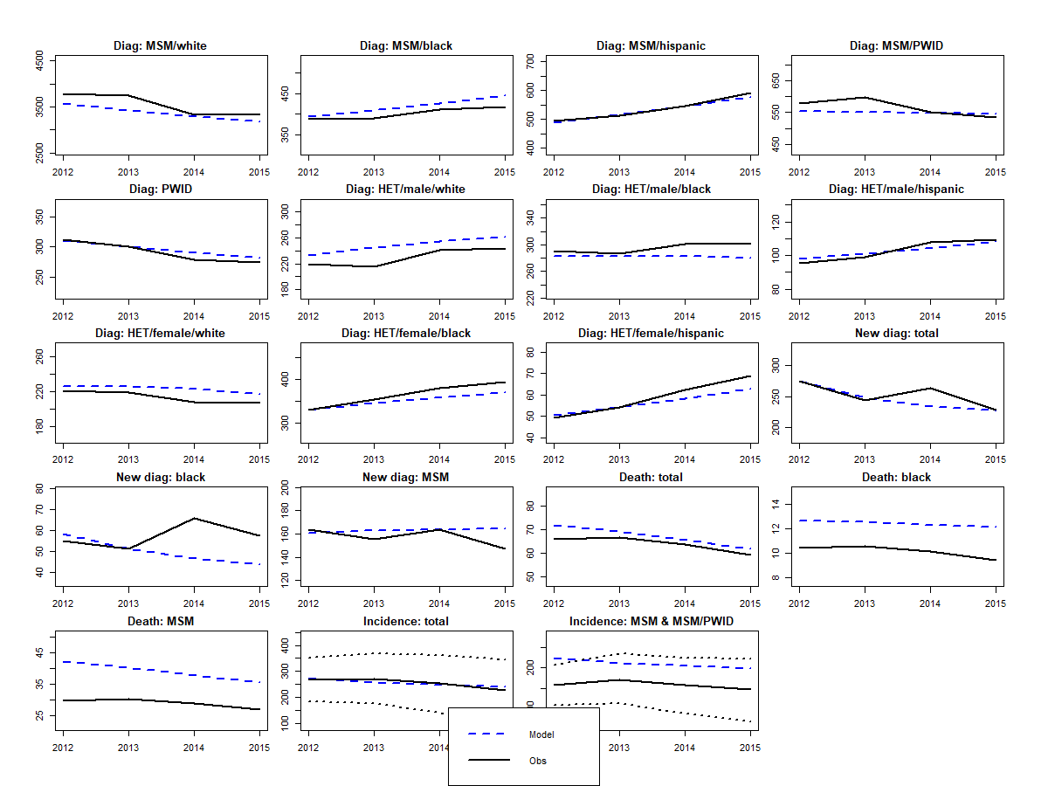
par | gender | ethnicity | risk | sexual.intensity | cd4 | pe | lower | upper | dist | no.par | par1 | par2 | par3 | dist_fit | orginal | x | x | X5
d | na | na | na | na | na | 30 | 15 | 60 | pert | 2 | 2.938272 | 4.617284 | na | Beta4 (2.94, 4.62, 15, 60) | 30 | 29.264757602 | 27.866442875
delta_sex | na | na | na | na | na | 0.91 | 0.79 | 0.96 | 1-lognormal | 2 | -2.4079456087 | 0.42301736648 | na | 1 - lognormal (-2.408, 0.423^2) | 0.91 | 0.80013131206 | 0.85076750581
eff.ssp | na | na | na | na | na | 0.42 | 0.22 | 0.81 | ln | 2 | -0.8675005677 | 0.33250170952 | na | lognormal (-0.868, 0.333^2) | 0.42 | 0.22072692999 | 0.68238018808
epsilonS | na | na | na | na | na | 0.68 | 0.59 | 0.76 | 1-lognormal | 2 | -1.139 | 0.13661179499 | na | 1-lognormal (-1.139, 0.137^2) | 0.68 | 0.60873237492 | 0.60423868178
kappa_H | na | na | na | na | na | 0.8 | 0.57 | 0.91 | 1-lognormal | 2 | -1.61 | 0.403 | na | 1-lognormal (-1.61, 0.403^2) | 0.8 | 0.57003829619 | 0.59672856859
kappa_M | na | na | na | na | na | 0.705 | 0.582 | 0.792 | 1-lognormal | 2 | -1.221 | 0.17804677368 | na | 1 - lognormal (-1.221, 0.178^2) | 0.705 | 0.73672917678 | 0.61988999
mor_I2 | na | na | na | na | na | 0.0006 | 0.0003 | 0.0047 | pert | 2 | 1.126 | 4.024 | na | Beta 4 (1.126, 4.024) | 0.0006 | 0.00030590136397 | 0.00030550999218
mor_I3 | na | na | na | na | na | 0.0072 | 0.0038 | 0.0128 | pert | 2 | 3.210 | 4.529 | na | Beta4 (3.21, 4.529) | 0.0072 | 0.0037997964833 | 0.0037996536633
pwid_mor2 | na | na | na | na | na | 1.59 | 1.18 | 6.1 | pert | 2 | 1.160 | 4.062 | na | Beta4 (1.16, 4.062, 1.18, 6.1) | 1.59 | 1.2754053071 | 1.1885761764
pwid_mor3 | na | na | na | na | na | 1.59 | 1.18 | 6.1 | pert | 2 | 1.160 | 4.062 | na | Beta4 (0, 0, 2, 1.16) | 1.59 | 1.18 | 1.1805404711
noG | m | w | msm | high | na | 0.042 | 0.01 | 0.1 | pert | 2 | 4.366 | 3.533984 | na | Beta4 (4.366, 3.534, 0.009, 0.066) | 0.042 | 0.008834795509 | 0.008824959386
noG | f | h | het | high | na | 0.626 | 0.49 | 0.8 | gamma | 2 | 75.861007724 | 0.0082497366185 | na | Gamma (75.861, 0.008) | 0.626 | 0.76652746647 | 0.76636251273
noG.pwid | na | na | na | na | na | 0.40 | 0.10 | 2.00 | uni | 2 | 0.1 | 2 | na | uniform (0.1, 2) | 0.40 | 0.14685492073 | 0.10000000233
nsG | m | b | msm | high | na | 0.558 | 0.294 | 1.667 | pert | 2 | 1.91 | 4.57 | na | Beta4 (1.913, 4.573, 0.294, 1.667) | 0.558 | 1.1426541789 | 0.90138315142
nsG | m | h | msm | high | na | 0.757 | 0.208 | 1.823 | pert | 2 | 2.98 | 4.61 | na | Beta4 (2.984, 4.605, 0.208, 1.823) | 0.757 | 0.63656287001 | 0.56040007439
nsG | m | w | msm | high | na | 0.669 | 0.203 | 1.488 | pert | 2 | 3.14 | 4.55 | na | Beta4 (3.145, 4.554, 0.203, 1.488) | 0.669 | 0.23029956488 | 0.20448462362
nsG | m | w | msm | low | na | 0.174 | 0.144 | 0.203 | gamma | 2 | 133.15 | 0.001 | na | Gamma (133.1521, 0.0013) | 0.174 | 0.17212533902 | 0.20322047803
s.multi | na | na | na | na | na | 0.5 | 0.1 | 0.9 | pert | 2 | 4 | 4 | na | Beta4(4, 4, 0.1, 0.9) | 0.5 | 0.33136462721 | 0.1291096352
sigmaO.FM | na | na | na | na | 1 | 0.015 | 0.005 | 0.07 | pert | 4 | 1.637688 | 4.445152 | na | Beta4 (1.64, 4.45, 0.005, 0.07) | 0.015 | 0.069999980154 | 0.069999999998
sigmaO.MF | na | na | na | na | 1 | 0.03 | 0.02 | 0.07 | pert | 4 | 1.968 | 4.592 | na | Beta4 (1.97, 4.59, 0.02, 0.07) | 0.03 | 0.022991079476 | 0.020156591186
sigmaS | na | na | na | na | 1 | 0.045 | 0.025 | 0.1 | pert | 4 | 2.455506 | 4.673383 | na | Beta4 (2.46, 4.76, 0.025, 0.1) | 0.045 | 0.04780589866 | 0.08692802831
sigmaS | na | na | na | na | 2 | 0.065 | 0.025 | 0.1 | pert | 4 | 4.168494 | 3.813728 | na | Beta4 (4.17, 3.81, 0.025, 0.1) | 0.065 | 0.099569697315 | 0.09978253376
sigmaS | na | na | na | na | 3 | 0.125 | 0.05 | 0.2 | pert | 4 | 4 | 4 | na | Beta4 (4, 4, 0.05, 0.2) | 0.125 | 0.11272248699 | 0.050005249225
tau | na | na | na | na | 1 | 0.003 | 0.0014 | 0.0092 | pert | 4 | 3.514281 | 0.763 | na | Beta4 (3.51, 0.76, 0.0092, 0.0014) | 0.003 | 0.0090216682371 | 0.0014001359972
theta.ai | na | na | na | na | na | 0.59 | 0.147 | 1 | 1/pert | 2 | 1.408121 | 4.289857 | na | 1/beta4(1.408, 4.290, 1, 6.8) | 0.59 | 0.14809437915 | 0.24390970153
trans.acute | na | na | na | na | na | 5.3 | 0.79 | 10 | pert | 2 | 3.944148 | 4.05415 | na | beta4(3.944, 4.054, 0.79, 10) | 5.3 | 1.2686961353 | 2.1102210814
uis | m | w | msm | high | na | 0.318 | 0.281 | 0.355 | beta | 2 | 190.682 | 409.31780366 | na | Beta (191, 409) | 0.318 | 0.35502844032 | 0.28782824173
uis | m | b | msm | high | na | 0.466 | 0.351 | 0.580 | beta | 2 | 33.534246575 | 38.465753425 | na | Beta (34, 38) | 0.466 | 0.43746667195 | 0.38142583873
uis | m | h | msm | high | na | 0.289 | 0.211 | 0.368 | beta | 2 | 37 | 90 | na | Beta (37, 90) | 0.289 | 0.35096775105 | 0.2175211161
uis | m | w | msm | low | na | 0.333 | 0.229 | 0.437 | beta | 2 | 25.901763711 | 51.951 | na | Beta (26, 52) | 0.333 | 0.26276553568 | 0.2805928344
psi.slope | na | na | na | na | na | 0.05 | 0 | 0.1 | uni | 2 | 0 | 0.1 | na | Uniform (0, 0.1) | 0.05 | 0.047391378117 | 0.0023741579343

